Sheet1
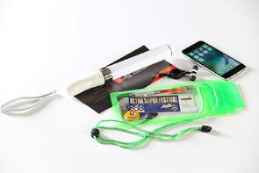 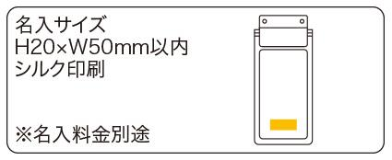
提 案 書

リフレクション防水ホルダー |  | 参考上代 | ¥220 | 販売価格
 |  | （税別） |  | （税別）
【JAN】 | 4562121886490
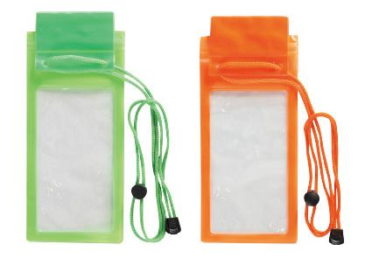 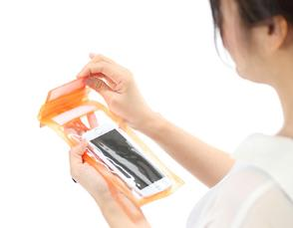 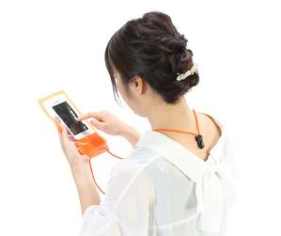 |  |  | 【商品番号】 7136 【本体サイズ】 210×110ｍｍ・26ｇ 【パッケージサイズ】 128×260×20ｍｍ・29ｇ 【個装形態】 ポリ袋入 【色・柄】 グリーン・オレンジ（色指定不可） 【材質】 PVC 【入数】 300 【商品説明】 雨や汗でスマホやチケットを濡らさない！夜のウォーキングにも使えるリフレクション機能付きの防水ホルダー 【生産国】 中国

